Deckblatt
ZEW - Leibniz-Zentrum für Europäische Wirtschaftsforschung


Kooperationen im Rahmen von FuE- und Innovationsaktivitäten
Ergebnisse der jährlichen Innovationserhebung für das produzierende Gewerbe und ausgewählte Dienstleistungsbranchen in Deutschland

Ausgabe 2020

Veröffentlichung: Oktober 2020

Kontakt:
Christian Rammer
E-Mail: rammer@zew.de
Telefon: +49 (0)621 1235 184

© ZEW - Leibniz-Zentrum für Europäische Wirtschaftsforschung, 2020

Einführung
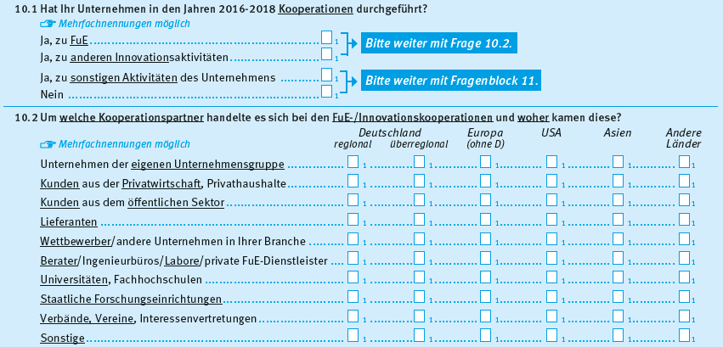
Einführung

1. Fragenprogramm
Fragen zu Kooperationen im Rahmen von FuE-/Innovationsprojekten sind in jeder zweiten Erhebungswelle der Innovationserhebung enthalten.

2. Frageformulierung in den einzelnen Erhebungswellen
Erhebung 2009
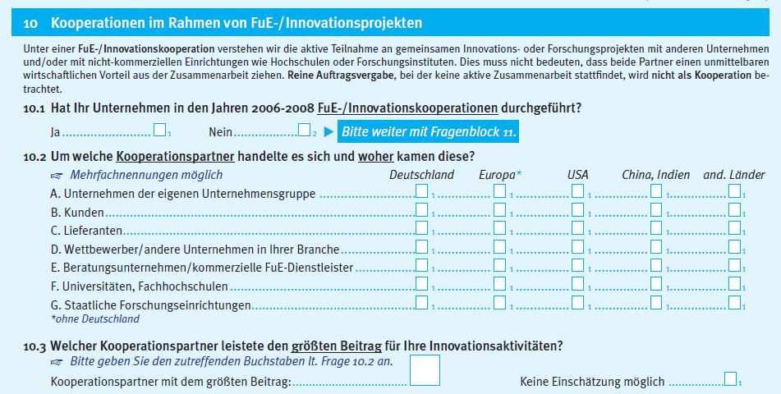

Erhebung 2011
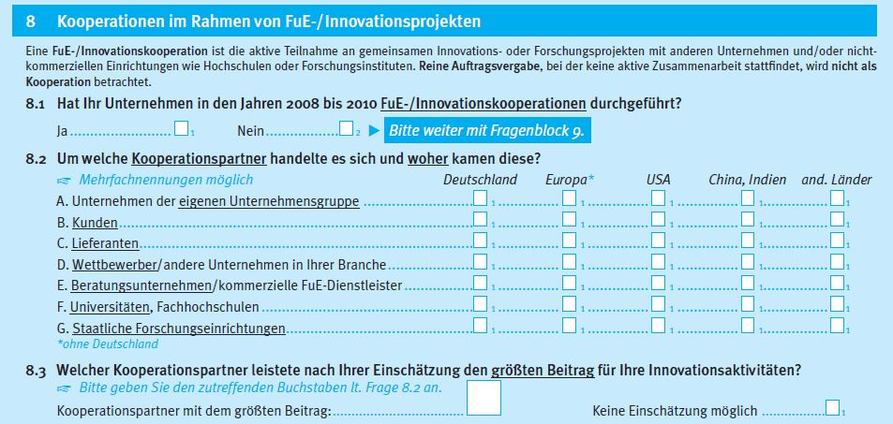

Erhebung 2013
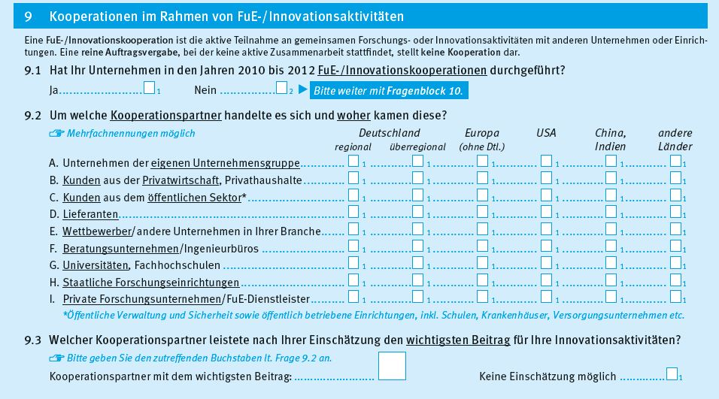

Erhebung 2015
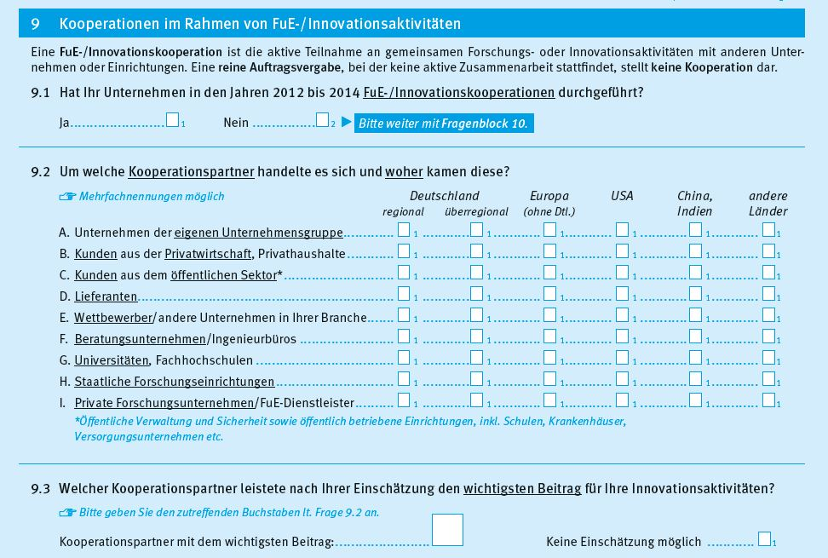

Erhebung 2017
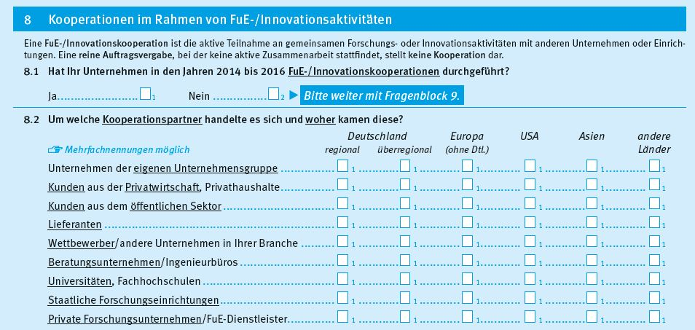

Erhebung 2019

